Info
Hinweise zum Gebrauch des Bank Avera KMU-Finanz-Planers |  | Drucken sämtlicher Blätter auf einmal
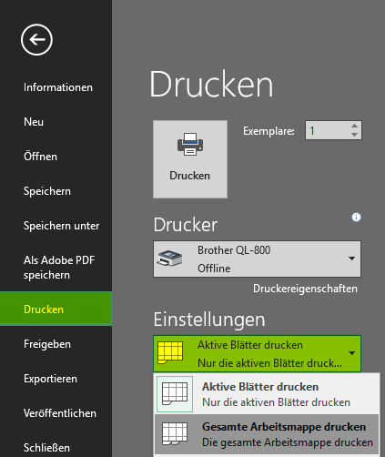
Diese Tabellen unterstützen Sie bei der Aufbereitung des Zahlenmaterials für einen Businessplan. Das Tool ist so aufgebaut, dass Sie so wenige Angaben wie möglich machen müssen und der Rest automatisch berechnet wird. Damit sparen Sie sich wertvolle Zeit, welche Sie dem operativen Teil Ihres Geschäftes widmen können.

Sämtliche gelb hinterlegten Felder können bzw. sollten für eine vollständige Planung ausgefüllt werden. Sobald die Felder einen Wert enthalten, färben sie sich weiss und fallen bei einem späteren Ausdruck nicht speziell auf.

Titelblatt | Hier geben Sie den Namen Ihrer Firma sowie einige Eckdaten zum Geschäftsabschluss ein. Diese Informationen werden auf den Folgeblätter wiederverwendet. Dieses Blatt ergibt später das Deckblatt Ihres "Dossiers".

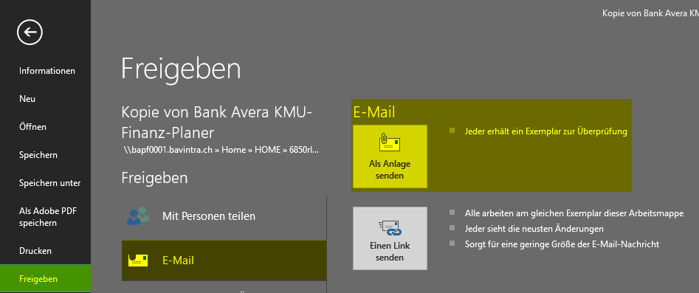
Plan-Bilanz | Hier erfassen Sie, falls vorhanden, den letzten vorhandenen Abschluss vor dem ersten Plan-Jahr und damit die Ausgangslage für die weiteren Geschäftsjahre. Unten ergänzen Sie einige Bilanzparameter, aus welchen dann verschiedene Bilanzpositionen errechnet und automatisch ergänzt werden. | Versenden per Email

Plan-Erfolgsrechnung | Neben dem erwarteten Umsatz können Sie hier auch sämtliche erwarteten Ausgaben erfassen. Teils erfassen Sie die einzelnen Posten mit konkreten Zahlen, teils nur deren Verhältnis zum Umsatz.

Plan-Geldflussrechnung | Diese Tabelle stellt den erwarteten Geldfluss Ihrer Firma dar. Im ersten Teil werden die in der Plan-Bilanz und Plan-Erfolgsrechnung Daten verwendet um den Geldfluss aus betrieblicher Tätigkeit darzustellen. Im zweiten Teil ergänzen Sie eigenhändig, welche Investitionen bzw. Devestitionen Sie planen sowie wie Sie diese finanzieren möchten.

Liquiditätsplan | Hier können Sie für das erste Plan-Jahr eine detaillierte Aufstellung über sämtliche Geldzu- und -abflüsse anfertigen. Sie bricht das Jahr auf die Monate herunter und hilft Ihnen beim Berechnen allfälliger Liquiditätsengpässe. Diese sollten dann mittels einer Kreditlimite abgesichert werden, die Ihnen hilft, das kurzfristige Überleben Ihrer Firma zu sichern.

Kennzahlen | Auf diesem Blatt werden aus den gemachten Angaben einige wichtig Kennzahlen errechnet, welche Ihnen einen Überblick über die finanzielle Situation Ihrer Firma liefern können.

Wichtiger Hinweis: Für Irrtümer oder Auslassungen, insbesondere für allfällig daraus resultierende Schäden, übernehmen wir keine Haftung. Die Verantwortung für eine korrekte Berechnung liegt beim Anwender. Mit der Nutzung des Bank Avera KMU-Finanz-Planers erklären Sie sich mit diesen Bedingungen einverstanden.

